关系图
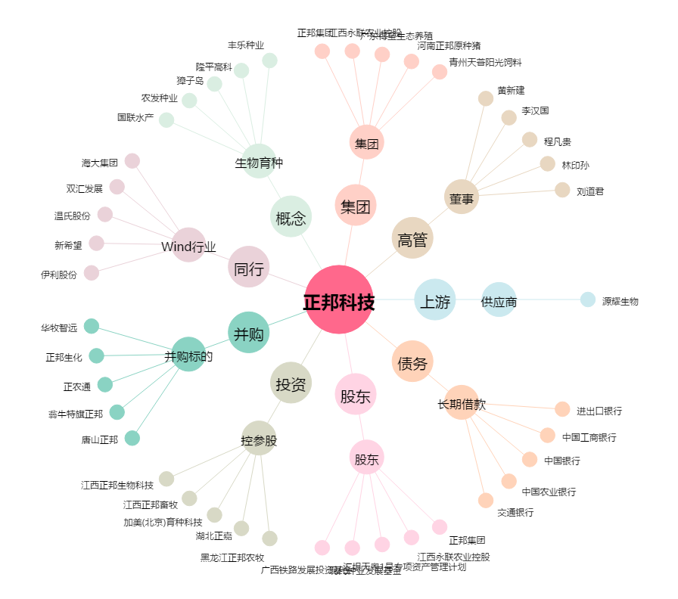
正邦科技[002157.SZ] - 关系概览图

